상품제안서
다쓱 하드 미니 레디백 14인치 | 상품코드: S46574

 |  |  |  |  |  |  | 02-713-8555 | www.synergygift.co.kr
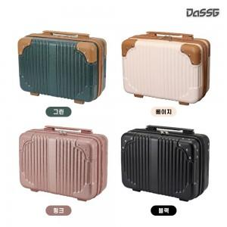 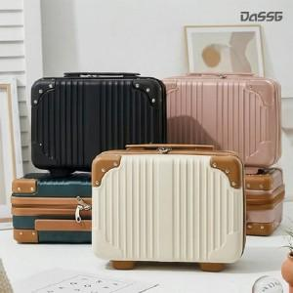 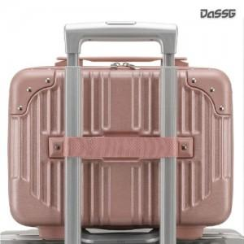

【상세/제작정보】 | <p><span style="font-size: 14pt;">*기본 벌크로 출고됩니다(부직포 가방 별도 제공, 한박스 10개)</span></p><p><span style="font-size: 14pt;">*종이 케이스 추가 시 케이스에 담아 출고됩니다.(한박스 6개)</span>​&nbsp;</p>

【인쇄/포장옵션】 | UVDTF컬러 / 포장불가능

【공급단가】 | 수량 | 30~ | 100~ | 500~ | 1,000~ | 3,000~
*VAT별도 | 단가 | 11,090원 | 10,500원 | 9,800원 | 9,650원 | 9,450원

【상품 URL】 | https://www.synergygift.co.kr:443/src/goods_detail.php?gdno=46574

